Tabelle1
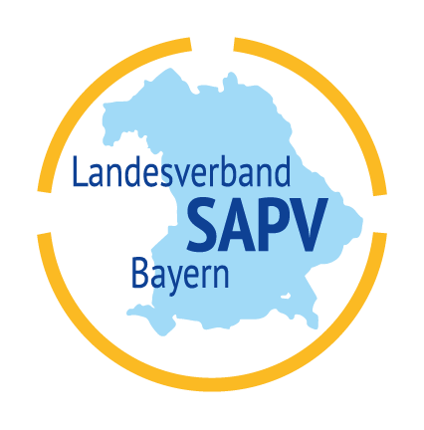

 | Mitarbeitertauschbörse

 | Art | Vor-/Nachname | Telefonnummer | E-Mail-Adresse | Berufsgruppe | Team | max. Reich-weite (km) | Zeiten | Art der Dienste | Kenntnisse Software
1 |  |  |  |  |  |  |  | k.A. | k.A.
 | Freitext:
2
 | Freitext:
3
 | Freitext:
4
 | Freitext:
5
 | Freitext:

